TDSheet
ХОЗКОМПЛЕКТ 660048, Красноярский край, г. Красноярск, Караульная 5Г т/ф (391)2-55-11-58 многоканальный) E-mail:hozkom@mail.ru
 | Менеджер Котов Константин доб. 144 hozkom0@mail.ru |  |  | НОВИНКИ
 | Менеджер Потехина Елена доб. 122 hoz102@inbox.ru
 | Менеджер Соловьева Ольга доб. 110 soloveva-os@hozkom.ru
 | Менеджер Курчатова Ирина доб. 146 irina@hozkom.ru
 | Менеджер Старкова Ольга доб. 104 starkova-od@hozkom.ru
 | Менеджер Котов Роман доб. 107 kotov-rn@hozkom.ru

Прайс- лист от 16.02.2026 0:00:00
 |  |  | Скидка |  | Итого сумма | 0

Фотография | Код | Наименование товаров | Цена | Цена со скидкой | Заказ кол-во | Заказ сумма | Остаток

 |  | Товары для сада и огорода
 |  | Зимний инвентарь
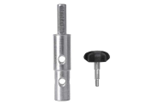 | 107533 | Адаптер под шуруповерт АШ.2023, d выход.вала 20/23мм,Тонар /1/ (шт.) | 678.04 | 678.04 |  | 0
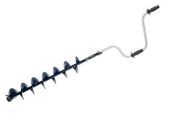 | 116275 | Ледобур ALTAY 150 (левое вращение, длина шнека 71см) /4/ (шт.) | 3293.87 | 3293.87 |  | 0
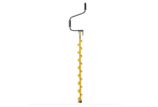 | 107911 | Ледобур BAIKAL 100L левое вращение, L шнека1065мм, глубина 2,3м, цельнотянутый шнек, Тонар /5/ (шт.) | 5477.19 | 5477.19 |  | 0
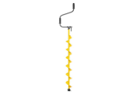 | 107912 | Ледобур BAIKAL 130L левое вращение, L шнека1065мм, глубина 2,3м, цельнотянутый шнек, Тонар /4/ (шт.) | 5998.69 | 5998.69 |  | 0
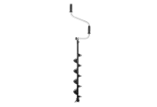 | 107537 | Ледобур ТОРНАДО-М2 ф130 левое вращение, без чехла (LT-130L-1) Тонар /4/ (шт.) | 4250.46 | 4250.46 |  | 0
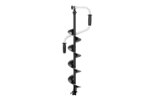 | 107539 | Ледобур ТОРНАДО-М2 ф150 левое вращение, без чехла (LT-150L-1) Тонар /1/ (шт.) | 3887.49 | 3887.49 |  | 0
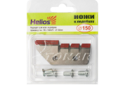 | 25929 | Ножи к ледобуру Helios HS-150 (полукруглые) левое вращение /1/ (шт.) | 276.67 | 276.67 |  | 0
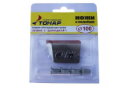 | 25930 | Ножи к ледобуру ЛР-100, левое вращение /15/ (шт.) | 254.47 | 254.47 |  | 0
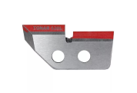 | 25932 | Ножи к ледобуру ЛР-130 левое вращение /15/ (шт.) | 311.01 | 311.01 |  | 0
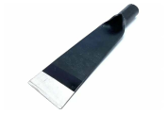 | 119374 | Ледоруб кованный MAWIPRO 355*100мм 1,4кг б/ч /20/ (шт.) | 542.77 | 542.77 |  | 0
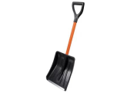 | 67345 | Лопата снегоуборочная "Авто-Витязь" 280х370мм пластмассовая с алюм. черенком и V-ручкой,с планкой/7/ (шт.) | 441.77 | 441.77 |  | 0
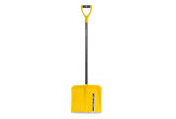 | 22868 | Лопата снегоуборочная "Скиф" пластмассовая с алюм. черенком и V-ручкой, с планкой, 365х380мм /10/ (шт.) | 886.41 | 886.41 |  | 0
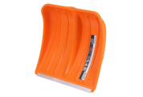 | 42955 | Лопата снегоуборочная "Скиф" ПРО пластмассовая, с планкой, 365х380мм /10/ (шт.) | 398.70 | 398.70 |  | 0
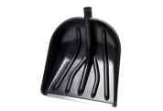 | 22875 | Лопата снегоуборочная "Купец" пластм. с алюминиевой планкой, 410*400мм, d-32мм, БЕЗ ЧЕРЕНКА /10/ (шт.) | 259.26 | 259.26 |  | 0
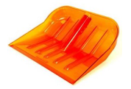 | 45784 | Лопата снегоуборочная "ЗИМА" №3 поликарбонат, 450*400мм, d-32мм, цветная /1/ (шт.) | 847.33 | 847.33 |  | 0
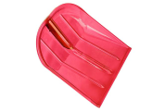 | 109218 | Лопата снегоуборочная "ЗИМА" №4 поликарбонат, 340*370мм, цветная /1/ (шт.) | 711.82 | 711.82 |  | 0
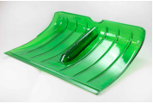 | 45781 | Лопата снегоуборочная "ЗИМА" №9 поликарбонат, 520*370мм, d-32мм, цветная /1/ (шт.) | 957.86 | 957.86 |  | 0
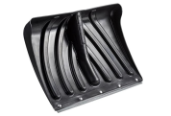 | 56624 | Лопата снегоуборочная "Крепыш" пластм. с оцинкованной планкой, 465х340мм d32мм, БЕЗ ЧЕРЕНКА /10/ (шт.) | 353.79 | 353.79 |  | 0
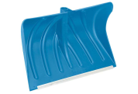 | 115196 | Лопата снегоуборочная "ПУМА" 470*335мм, пластмассовая сал. планкой /10/ (шт.) | 626.44 | 626.44 |  | 0
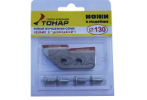 | 86494 | Ножи к ледобуру ЛР-130R, правое вращение /15/ (шт.) | 311.01 | 311.01 |  | 0
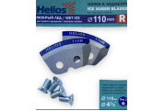 | 100737 | Ножи к ледобуру 110R полукруглые, мокрый лед, правое вращение /1/ (шт.) | 282.74 | 282.74 |  | 0
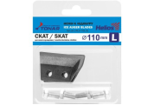 | 44121 | Ножи к ледобуру ЛР-110(L) СКАТ /15/ (шт.) | 160.22 | 160.22 |  | 0
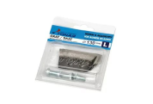 | 7079 | Ножи к ледобуру ЛР-130(L) СКАТ /15/ (шт.) | 169.64 | 169.64 |  | 0
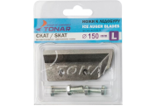 | 7080 | Ножи к ледобуру ЛР-150(L) СКАТ /1/ (шт.) | 135.99 | 135.99 |  | 0
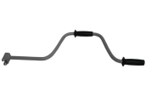 | 7081 | Ручка для ледобура классическая /1/ (шт.) | 719.56 | 719.56 |  | 0
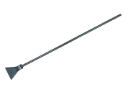 | 106773 | Скребок для льда 150мм. с метал. ручкой /10/ (шт.) | 143.07 | 143.07 |  | 0
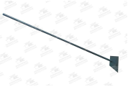 | 107008 | Скребок для льда 200мм. с метал. ручкой /10/ (шт.) | 154.06 | 154.06 |  | 0
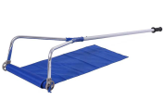 | 109217 | Скребок для уборки снега с крыш сборный с тканью /1/ (шт.) | 5040.79 | 5040.79 |  | 0
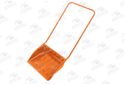 | 115353 | Скребок снегоуборочный поликарбонат 690х470мм с изогнутой металл. ручкой /1/ (шт.) | 4168.22 | 4168.22 |  | 0
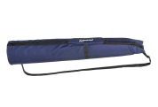 | 75364 | Чехол для ледобуров HELIOS LONG 110-130-150 Тонар /1/ (шт.) | 764.86 | 764.86 |  | 0
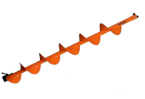 | 100729 | Шнек под мотобур MOTOSHTORM 180(R), правое вращение /1/ (шт.) | 3417.86 | 3417.86 |  | 0
 |  | Электробытовая техника для дома и кухни
 |  | Климатическая техника
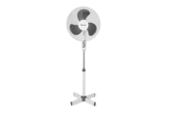 | 41053 | Вентилятор SAKURA напольный 40Вт, 3 скорости, бело-серый, SA-11G уп4шт /4/ (шт.) | 1268.73 | 1268.73 |  | 0
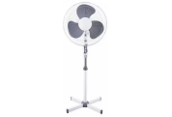 | 64019 | Вентилятор SAKURA напольный 40Вт, 3 скорости, черный, SA-10ВК уп.2шт/2/ (шт.)Китай | 1327.15 | 1327.15 |  | 0
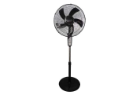 | 111982 | Вентилятор SAKURA напольный 40Вт, 3 скорости, черный SA-18ВК уп.1шт/2/ (шт.)Китай | 2487.93 | 2487.93 |  | 0
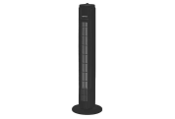 | 117573 | Вентилятор колонный SAKURA 50Вт напольный SA-19BKчерный /1/ (шт.)Китай | 2324.10 | 2324.10 |  | 0
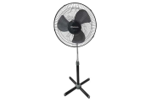 | 63109 | Вентилятор SAKURA напольный 40Вт, 3 скорости, черный/серый, SA-12ВК уп.2шт/2/ (шт.)Китай | 1231.90 | 1231.90 |  | 0
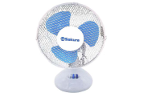 | 84655 | Вентилятор SAKURA настольный 25Вт, 2 скорости, бело-голуб, SA-13В уп.1шт /1/ (шт.)Китай | 1294.13 | 1294.13 |  | 0
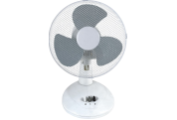 | 63111 | Вентилятор SAKURA настольный 20Вт, 2 скорости, бело-серый, SA-13G уп1шт/1/ (шт.)Китай | 1294.13 | 1294.13 |  | 0
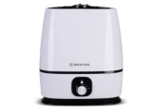 | 11832 | Увлажнитель BRAYER 35Вт, ультразвуковой, резерв. д/воды 6л, BR-4702 /6/ (шт.) | 3509.20 | 3509.20 |  | 0
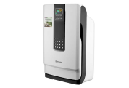 | 75314 | Очиститель воздуха BRAYER 40Вт, ультразвуковой, с ионизатором BR-4900 /6/*** (шт.) | 9211.91 | 9211.91 |  | 0
 |  | Электротовары
 |  | Климатическая техника
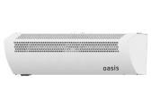 | 12722 | Завеса тепловая Oasis 2,5/5кВт 450м3/час TZ-5 /1/ (шт.) | 10272.52 | 10272.52 |  | 0
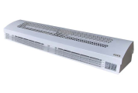 | 107150 | Завеса тепловая Oasis 3/6кВт 700м3/час TZ-6 /1/ (шт.) | 12630.15 | 12630.15 |  | 0
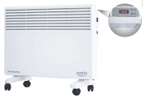 | 2389 | Обогреватель "Оазис" конвектор, 500/1000Вт, 220В, 420*440*80мм, электро.термостат, EK-10 /1/ (шт.) | 3550.37 | 3550.37 |  | 0
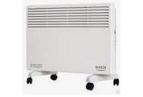 | 50513 | Обогреватель "Оазис" конвектор, 500/1000Вт, 220В, 420*440*80мм, электро термостат, DK-10 /1/ (шт.) | 4091.37 | 4091.37 |  | 0
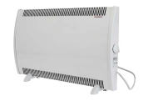 | 114109 | Обогреватель "ЭВУС" конвектор, 1000Вт, 220В /1/ (шт.) | 3599.37 | 3599.37 |  | 0
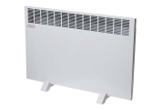 | 114110 | Обогреватель "ЭВУС" конвектор, 1500Вт, 220В /1/ (шт.) | 3702.50 | 3702.50 |  | 0
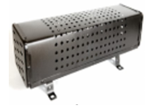 | 114160 | Печь электрическая ПЭТ, 1000Вт, 220В /1/ (шт.) | 1465.03 | 1465.03 |  | 0
 | 114161 | Печь электрическая ПЭТ, 1600Вт, 220В /1/ (шт.) | 1666.49 | 1666.49 |  | 0
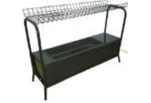 | 114162 | Печь электрическая ПЭТ, 1000Вт, 220В с сушилкой /1/ (шт.) | 4535.65 | 4535.65 |  | 0
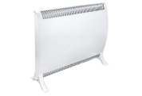 | 115548 | Обогреватель "ЭВУС" конвектор, 500Вт, 220В /1/ (шт.) | 3558.15 | 3558.15 |  | 0
 | 2394 | Обогреватель "Оазис" конвектор, 750/1500Вт, 220В, 575*440*80мм, электро.термостат, EK-15 /1/ (шт.) | 4131.95 | 4131.95 |  | 0
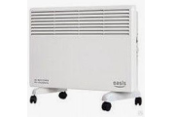 | 50509 | Обогреватель "Оазис" конвектор, 750/1500Вт, 220В, 575*440*80мм, электро термостат, DK-15 /1/ (шт.) | 4547.85 | 4547.85 |  | 0
 | 73289 | Обогреватель "Оазис" конвектор, 1000/2000Вт, 220В, 730*440*80мм, электро термостат, DK-20 /1 (шт.) | 4757.36 | 4757.36 |  | 0
 | 48474 | Обогреватель BALLU BIH инфракрас, 0,8кВт, 220В, 1190*45*150мм, IP67, BIH-АР-4-0,8 /1/ (шт.) | 5129.06 | 5129.06 |  | 0
 | 5489 | Обогреватель BALLU Solo Turbo конвектор, 1000Вт, 220В, BEC/SMT-1000 /1/ (шт.) | 2817.14 | 2817.14 |  | 0
 | 5490 | Обогреватель BALLU Solo Turbo конвектор, 1500Вт, 220В, BEC/SMT-1500 /1/ (шт.) | 3673.41 | 3673.41 |  | 0
 | 23179 | Обогреватель BALLU Camino Eco Turbo конвектор, 1000Вт, 220В, BEC/EMT-1000 /1/ (шт.) | 2908.86 | 2908.86 |  | 0
 | 84548 | Обогреватель BALLU Enzo конвектор, 500/1000Вт, 220В, 460*400*100мм, мех.термостат BEC/EZМR-1000 /1/ (шт.) | 4273.55 | 4273.55 |  | 0
 | 33215 | Обогреватель BALLU Enzo конвектор, 500/1000Вт, 220В, 460*400*100мм, эл. термостат BEC/EZER-1000 /1/ (шт.) | 5414.78 | 5414.78 |  | 0
 | 121222 | Обогреватель BALLU Enzo конвектор, 500/1000Вт, 220В, 460*400*100мм, мех.термостат УЦЕНКА /1/ (шт.) | 3290.00 | 3290.00 |  | 0
 | 48480 | Обогреватель BALLU Enzo конвектор, 750/1500Вт, 220В, 685*453*127мм, BEC/EZMR-1500 /1/ (шт.) | 4777.91 | 4777.91 |  | 0
 | 32833 | Обогреватель BALLU Enzo конвектор, 750/1500Вт, 220В, 685*453*127мм, BEC/EZER-1500 /1/ (шт.) | 6512.56 | 6512.56 |  | 0
 | 33382 | Обогреватель BALLU Enzo конвектор, 1,0/2,0кВт, 220В, 830*400*115мм, BEC/EZER-2000 /1/ (шт.) | 6945.59 | 6945.59 |  | 0
 | 107148 | Обогреватель инфракрасный Oasis 1300Вт, 25м2, IR-13 /1/ (шт.) | 4632.38 | 4632.38 |  | 0
 | 107152 | Обогреватель инфракрасный Oasis 1000 Вт, 20м2, IP-10 /1/ (шт.) | 3949.03 | 3949.03 |  | 0
 | 19380 | Обогреватель инфракрасный Oasis 2кВт IG-20 /1/ (шт.) | 3930.76 | 3930.76 |  | 0
 | 41855 | Обогреватель инфракрасный потолочный ИК-4,0U 380В 1632х426х44мм /1/ (шт.) | 6500.96 | 6500.96 |  | 0
 | 118961 | Обогреватель масляный "Оазис PRO", 11 секций, 1000/1500/2500Вт, 220В, ОS-25 /1/ (шт.) | 3578.55 | 3578.55 |  | 0
 | 114221 | Обогреватель масляный "Zerten", 9 секций, 800/1200/2000Вт, 220В, MRS-20 /1/ (шт.) | 3107.02 | 3107.02 |  | 0
 | 74530 | Пушка газовая "Ресанта" 11/17кВт, 0,83/1,23кг/час, 450м3/час, 0,7 Бар, ТГП-17000 /1/ (шт.) | 6998.44 | 6998.44 |  | 0
 | 73330 | Пушка газовая "Ресанта" 15кВт, 1,17кг/час, 400м3/час, 0,7 Бар, ТГП-15000 /1/ (шт.) | 6294.00 | 6294.00 |  | 0
 | 50260 | Пушка газовая BALLU, 10кВт, 0,7-0,8 кг/час, 270 куб/час, вес 5,3 кг, BHG-10 /1/ (шт.) | 6241.06 | 6241.06 |  | 0
 | 50802 | Пушка газовая BALLU, 17кВт, 1,3-1,45 кг/час, 270 куб/час, вес 5,4кг, BHG-20 /1/ (шт.) | 6588.27 | 6588.27 |  | 0
 | 91838 | Пушка тепловая BALLU ВКХ 220В, 2,5/5кВт, 2режима, tрегулируемая, 300 м3/час, ВКХ-7 /1/ (шт.) | 6252.44 | 6252.44 |  | 0
 | 108541 | Тепловентилятор GALAXY 2400 Вт, 3 режима.работ.режим вентиляции GL-8179/4/ (шт.) | 6515.63 | 6515.63 |  | 0
 | 87756 | Тепловентилятор BALLU, настенный, 1000/2000Вт, 220В, термостат, BFH/W-102W /1/ (шт.) | 3586.64 | 3586.64 |  | 0
 | 78737 | Тепловентилятор керамический "Ресанта" 1,2/2,0 кВт, 2режима, ТВК-3 /1/ (шт.) | 4129.08 | 4129.08 |  | 0
 |  | Режим работы
 |  | Понедельник Пятница | с 9-00 до 17-30
 |  | Суббота | выходной
 |  | Воскресенье | выходной

